Gráficos
Facturaciòn Total por Año
Ventas Totales por Año "Condimentos"
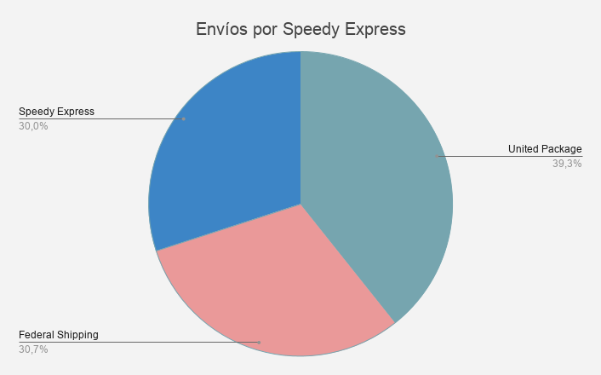

Facturación por Mes 1997

Facturación por Mes -Bebidas y Confites

